定款変更申請書
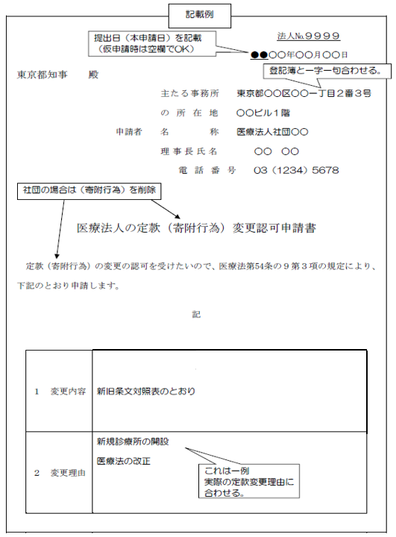
 |  |  |  | 法人№ | システムで仮申請した場合は、システム上からプリントアウトしてください。
 |  |  |  | 年 月 日
東京都知事 殿

 |  |  | 主たる事務所
 |  |  | の所在地
 |  | 申請者 | 名称
印
 |  |  | 理事長氏名
 |  |  | 電 話 番 号 | （ ）

医療法人の定款（寄附行為）変更認可申請書
定款（寄附行為）の変更の認可を受けたいので、医療法第54条の９第３項の規定により、下記のとおり申請します。
記
 | １ 変更内容 | 新旧条文対照表のとおり
 | ２ 変更理由
（注）１ 添付書類：「添付資料一覧」をご覧ください。
２ 提出部数：２部（仮申請の段階では１部）＋控必要部数
３ 申請者の印は、法人の代表印を押印してください（仮申請の段階では押印不要）。

